ACF라벨정보
ACF 라벨 정보
 | SDC LCD | SDC OLED (QR code) | Inno... | C50T
Grade | TP500E, TP500B-ECO (350m) | TP400E, TP500B-ECO (270m) 두제품 Logic 동일함 | TP203C | TP408A
Reel Catridge(소박스) | 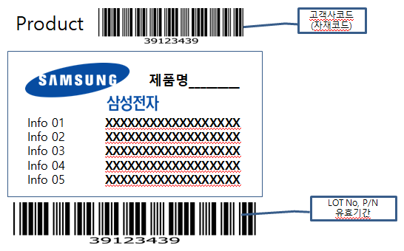
Acryl Box(중박스) | 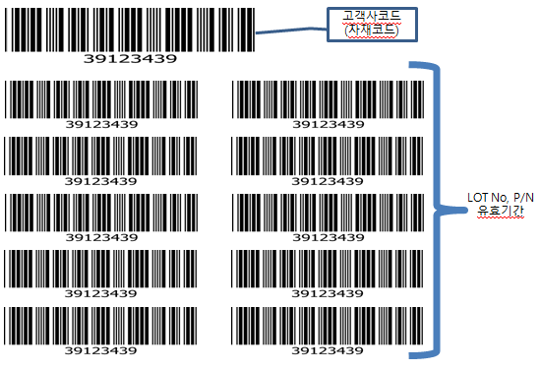
아이스박스(대박스) | 바코드 없음

